CONSOLIDADO RASTI
 |  | SOLICITUD REGIÓN SANTA CRUZ Y CAMIRI
Nro. | Programa de Desarrollo de Area (PDA) | CANTIDAD | UNIDAD | DENOMINACION | ESPECIFICACION TECNICA DEL PRODUCTO | IMAGEN REFERENCIAL | OBSERVACIONES | LUGAR DE ENTREGA
1 | PDA Pailon | 558 | Pieza | Balde | Balde de Rasti de 226 Piezas de plástico, industria China | 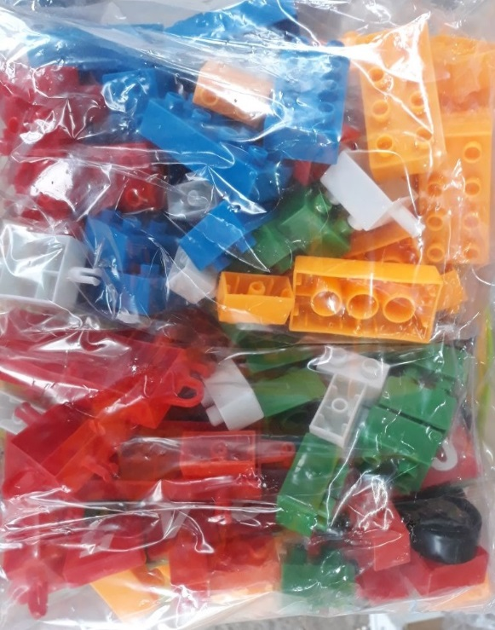 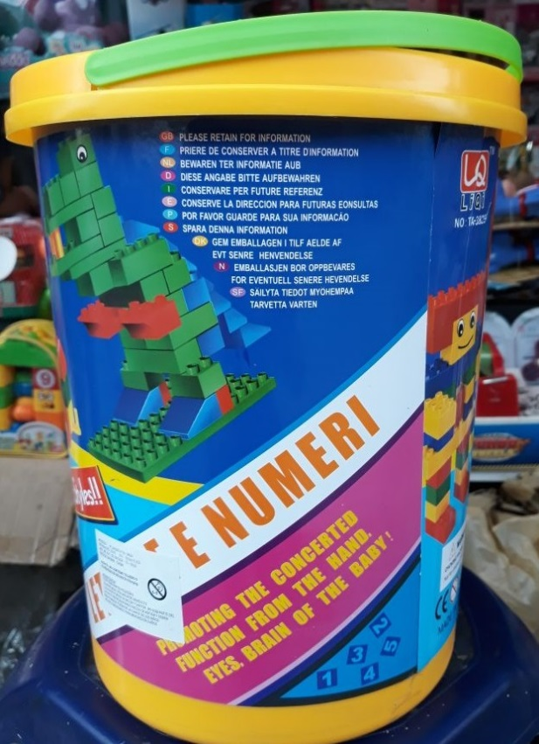  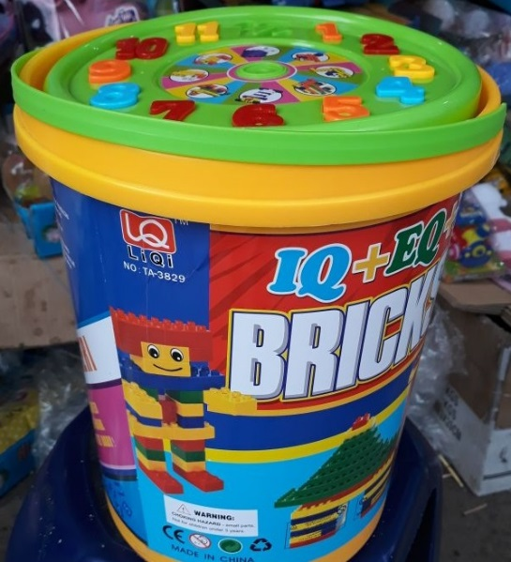 | La propuesta deberá considerar el tiempo de entrega, además necesariamente deberá presentar una muestra del producto ofertado. | Oficinas PDA Pailon - Municipio de Pailon Santa Cruz
2 | PDA Arakavi | 436 | Pieza | Balde | Balde de Rasti de 226 Piezas de plástico, industria China |  |  | Oficinas PDA Camiri - Municipio de Camiri, Santa Cruz
3 | PDA Camiri | 300 | Pieza | Balde | Balde de Rasti de 226 Piezas de plástico, industria China |  |  | Oficinas PDA Camiri - Municipio de Camiri, Santa Cruz
4 | PDA Amanecer | 300 | Pieza | Balde | Balde de Rasti de 226 Piezas de plástico, industria China |  |  | Oficinas Visión Mundial Santa Cruz - Calle A n°3, zona Parque Industrial - Los Chacos
5 | PDA Plan 4000 | 1100 | Pieza | Balde | Balde de Rasti de 226 Piezas de plástico, industria China |  |  | Oficinas Visión Mundial Santa Cruz - Calle A n°3, zona Parque Industrial - Los Chacos
6 | PDA Patuju | 370 | Pieza | Balde | Balde de Rasti de 226 Piezas de plástico, industria China |  |  | Oficinas Visión Mundial Santa Cruz - Calle A n°3, zona Parque Industrial - Los Chacos
7 | PDA Machareti | 932 | Pieza | Balde | Balde de Rasti de 178 Piezas de plástico, industria China |  |  | Oficinas PDA Camiri - Municipio de Camiri, Santa Cruz
 |  | 3996

